Berechnung
 | Umrechnung Hefeteig-Rezepte in Sauerteig-Rezepte
 | © 2020-2022 | Einfach Backen - Marcel Paa

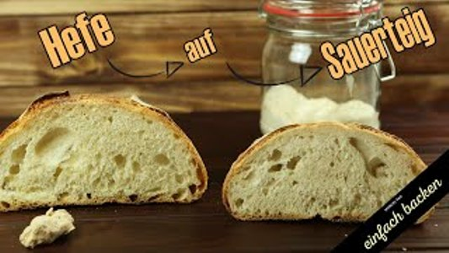
Original-Rezept
Erklärung (schau Dir hierzu am besten das dazugehörige Video an) |  |  |  |  |  |  | Video klicke auf das Bild
Wenn Du ein Original-Hefe-Rezept in ein Sauerteig-Rezept umrechnen möchtest, dienen die verwendeten Menge an Mehl und Flüssigkeit (Wasser) als Berechnungsgrundlage für den Sauerteig-Anteil. Dabei müssen die entsprechenden Anteil auch vom Vorteig berücksichtigt werden.

Je nach dem welchen Versäuerungsgrad (Anteil Sauerteig am Gesamtteig) Du bevorzugst, verändert sich auch die zu verwendende Mehl- und Flüssigkeitsmenge. Ausserdem verringert sich die Stockgare je höher der Sauerteig-Anteil ist.

Beispiel
Bei einem Versäuerungsgrad von 10% werden je 10% der Mehl- und Wassermenge reduziert (diese sind im Sauerteig enthalten). Die Sauerteigmenge wird bei der direkten Teigführung (d.h. kein Vorteig) aufgrund der Originalmenge an Mehl berechnet. Bei der indirekten Teigführung (mit Vorteig) wird die Sauerteigmenge aufgrund des Vorteig-Anteils an Mehl und Wasser berechnet.

Die untenstehenden Angaben sind als Bespiel zu verstehen, bitte überschreibe diese mit Deinen Rezeptwerten.

Original-Rezept mit Hefe
Bitte trage hier die gesamte Mehl- und Flüssigkeitsmenge ein. WICHTIG: Dabei auch die Vorteige berücksichtigen!

Mehlmenge |  | 600 Gramm | Hinweis: Jedes Getreide und jedes Mehl verhält sich wieder etwas anders, je nach Region, Jahrgang und Mühle nimmt des Mehl unterschiedlich Wasser auf. Es ist daher nicht auszuschliessen, dass Du unabhängig von der Berechnung die Flüssigkeitsmenge leicht anpassen musst.

Wasser |  | 400 Gramm

Teigführung
Bitte wähle hier die gewünschte Teigführungsart

Direkte Teigführung (d.h.kein Vorteig) |  | nein | hier bitte "ja" oder "nein" eingeben, die "Indirekte Teigführung (mit Vorteig)" wird automatisch abgefüllt

Indirekte Teigführung (d.h. mit Vorteig) |  | ja

Versäuerungsgrad
Bitte wähle hier den gewünschten Versäuerungsgrad (Anteil Sauerteig im Gesamtteig)

Versäuerungsgrad |  | 10%

Berechnung
Indirekte Teigführung (mit Vorteig) |  | Bei Deiner gewünschten Versäuerung von 10% musst Du mit 8 - 12 Std. Stockgare rechnen. Dabei sollte sich der aktive Sauerteig gut verdoppelt haben.

10% Versäuerung | Vorteig | 60 Gramm Mehl |  | 40 Gramm Wasser | 6 Gramm Sauerteig\LM | 8 - 12 Std. Stockgare

10% Versäuerung | Hauptteig | 540 Gramm Mehl |  | 360 Gramm Wasser |  | 3 - 5 Std. Stockgare

*) Teigausbeute: Unter Teigausbeute (TA) versteht man diejenige Teigmenge, welche aus einer bestimmten Mehl- und Wasser- oder Milchmenge hergestellt werden kann. Diese Teig-ausbeute wird meist in Kilogramm angegeben oder zum besseren Vergleich in Prozente berechnet; dabei gilt die Mehlmenge als 100%. Je höher dieser berechnete Prozentsatz ist, desto weicher wird Dein Teig und je weicher ein Teig, desto länger wird er geknetet.

